Перечень объектов ОКН
 |  |  |  |  | Реестр воинских захоронений периода Великой Отечественной войны
№ | Наименование | Дата установки памятника | Местонахождение | Пользователь, собственник | Информация на Сайте "Место Памяти" да/нет | Фото памятника до ремонта
1 | 2 | 3 | 1 | 2 | 3 | 5
1 | Памятный знак в честь воинов-земляков, погибших в годы Великой Отечественной войны 1941-1945 гг. | 1960 | Читинский район, пгт. Атамановка, ул. Матюгина, 156 | г/п "Атамановское" | https://xn--80ajknckhoje6l.xn--h1aaridg8g.xn--p1ai/objects/map?object_id=63279 | 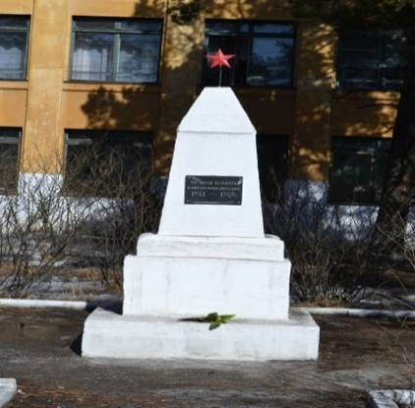
2 | Памятник жителям-участникам поселка Атамановка, не вернувшимся с Великой Отечественной войны | 2020 | Читинский район, пгт. Атамановка, ул. Матюгина, 129а | г/п "Атамановское" | https://xn--80ajknckhoje6l.xn--h1aaridg8g.xn--p1ai/objects/map?object_id=63280 | 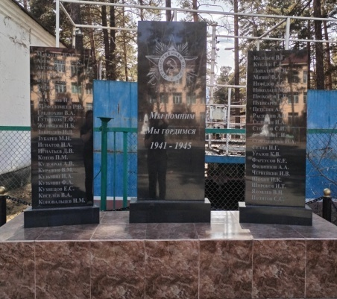
3 | Памятник в честь воинов-односельчан, погибших в Великой Отечественной войне 1941-1945 гг. | 1967 | Читинский район, с. Александровка, ул. Саратова, 26 | МР "Читинский район" | https://xn--80ajknckhoje6l.xn--h1aaridg8g.xn--p1ai/objects/map?object_id=19943 | 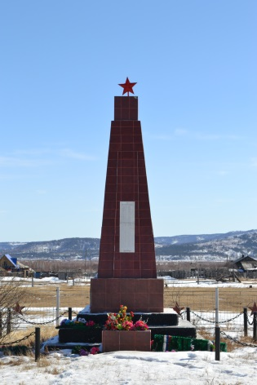
4 | Памятник в честь воинов-земляков, погибших в Великой Отечественной войне 1941-1945 гг. | 1975 | Читинский район, с. Арахлей, ул. Набережная, 1 а | МР "Читинский район" | https://xn--80ajknckhoje6l.xn--h1aaridg8g.xn--p1ai/objects/map?object_id=19995 | 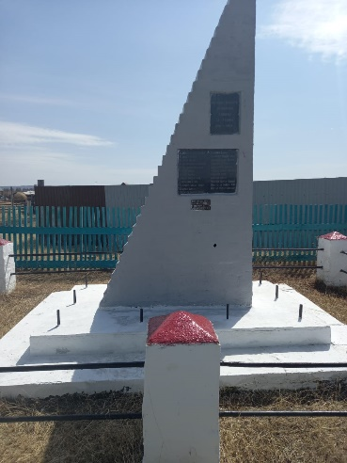
5 | Памятник в честь воинов-земляков, погибших в Великой Отечественной войне1941-1945 гг. | 1975 | Читинский район, с.Беклемишево, ул.Бурлова, 100 б | МР "Читинский район" | https://xn--80ajknckhoje6l.xn--h1aaridg8g.xn--p1ai/objects/map?object_id=20053 | 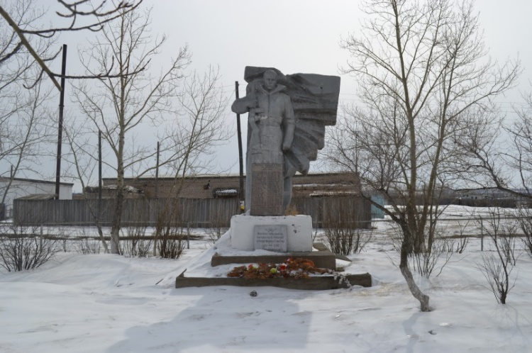
6 | Памятник в честь воинов-односельчан, погибших в Великой Отечественной войне 1941-1945 гг | 1980 | Читинский район, с. Верх-Нарым, ул.Зеленая, 3 в | МР "Читинский район" | https://xn--80ajknckhoje6l.xn--h1aaridg8g.xn--p1ai/objects/map?object_id=20053 | 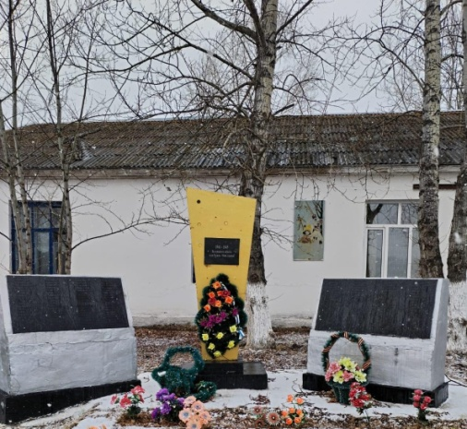
7 | Памятник в честь воинов-односельчан, погибших в Великой Отечественной войне 1941-1945 гг | 1975 | Читинский район, с. Верх-Чита | МР "Читинский район" | https://xn--80ajknckhoje6l.xn--h1aaridg8g.xn--p1ai/objects/map?object_id=20140
8 | Пушка, установленная в честь односельчан, погибших в Гражданской и Великой Отечественной войне 1918-1920 гг., 1941-1945 гг. | 1987 | Читинский район, с. Гонгота, ул. Центральная, 2 в | МР "Читинский район" | https://xn--80ajknckhoje6l.xn--h1aaridg8g.xn--p1ai/objects/map?object_id=22686 | 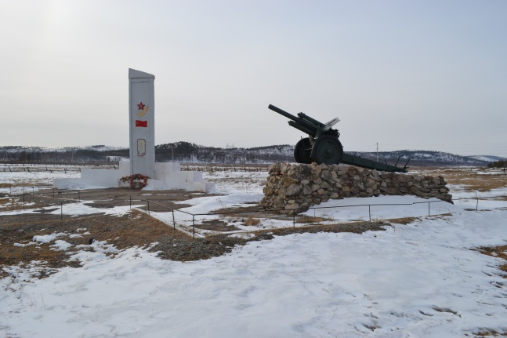
9 | Памятник в честь воинов-односельчан, погибших в Великой Отечественной войне 1941-1945 гг. | 1974 | Читинский район, с. Домна, ул. Центральная 10 а. | с/п "Домнинское" | https://xn--80ajknckhoje6l.xn--h1aaridg8g.xn--p1ai/objects/map?object_id=37898 | 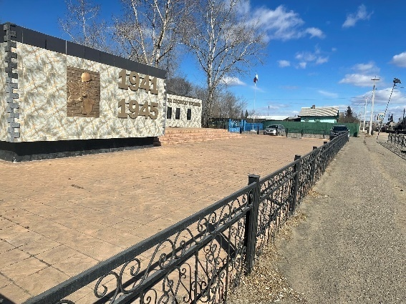
10 | Памятник в честь воинов-односельчан, погибших в Великой Отечественной войне 1941-1945 гг., | 1967 | Читинский район, с. Домно-Ключи, ул. Партизанская, 70а | МР "Читинский район" | https://xn--80ajknckhoje6l.xn--h1aaridg8g.xn--p1ai/objects/map?object_id=22586 | 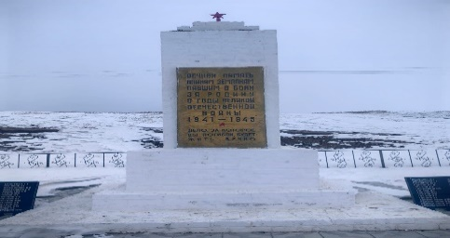
11 | Памятник в честь воинов-односельчан, погибших в Великой Отечественной войне 1941-1945 гг., | 1966 | Читинский район, с. Елизаветино, ул. Пионерская, 6а | МР "Читинский район" | https://xn--80ajknckhoje6l.xn--h1aaridg8g.xn--p1ai/objects/map?object_id=103163 | 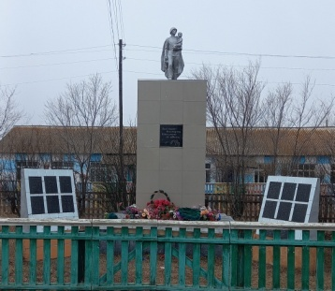
12 | Памятник воинам-односельчанам, погибшим в Великой Отечественной войне1941-1945 гг., | 1975 | Читинский район, с. Ильинка, ул.Набережная 20 а | МР "Читинский район" | https://xn--80ajknckhoje6l.xn--h1aaridg8g.xn--p1ai/objects/map?object_id=22656
13 | Памятник в честь воинов-односельчан, погибших в Великой Отечественной войне1941-1945 гг | 1980 | Читинский район, ст. Ингода, ул. Центральная, 19 | МР "Читинский район" | https://xn--80ajknckhoje6l.xn--h1aaridg8g.xn--p1ai/objects/map?object_id=22586 | 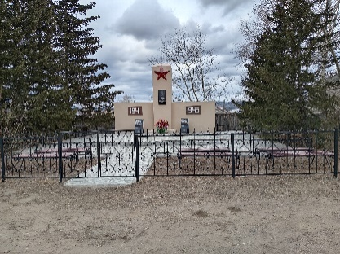
14 | Памятник в честь воинов-односельчан, погибших в Великой Отечественной войне1941-1945 гг | 1975 | Читинский район, с. Иргень, ул. Хилокская, 21б | МР "Читинский район" | https://xn--80ajknckhoje6l.xn--h1aaridg8g.xn--p1ai/objects/map?object_id=19999 | 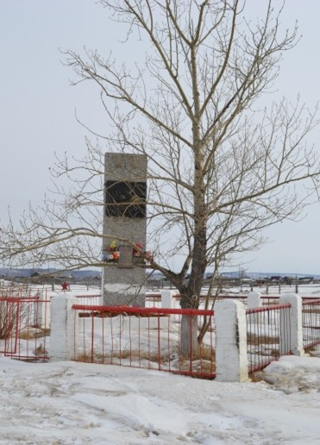
15 | Памятник в честь воинов-односельчан, погибших в Великой Отечественной войне1941-1945 гг. | 1975 | Читинский район, п.Лесной Городок, ул. Трактовая, 21а | МР "Читинский район" | https://xn--80ajknckhoje6l.xn--h1aaridg8g.xn--p1ai/objects/map?object_id=22586 | 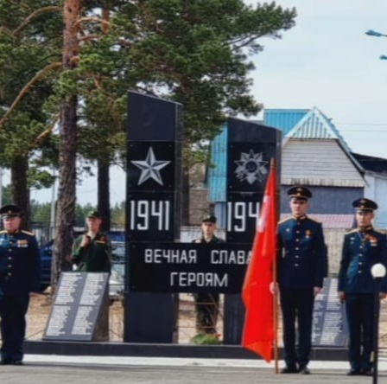
16 | Памятник, посвященный ВОВ |  | Читинский район,пгт.Новокручининское,ул.Лесная 1в | г/п "Новокручининское" | https://xn--80ajknckhoje6l.xn--h1aaridg8g.xn--p1ai/objects/map?object_id=19919 | 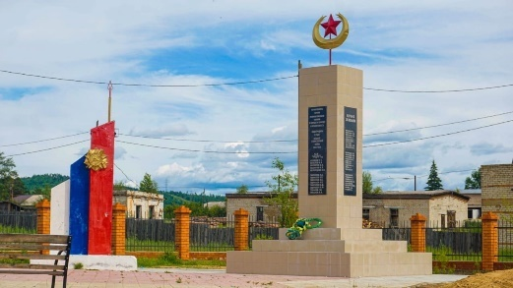
17 | Памятник в честь воинов-односельчан, погибших в Великой Отечественной войны 1941-1945 гг | 1967 | Читинский район, с. Новая Кука, Трактовая 9 | МР "Читинский район" | https://xn--80ajknckhoje6l.xn--h1aaridg8g.xn--p1ai/objects/map?object_id=22641 | 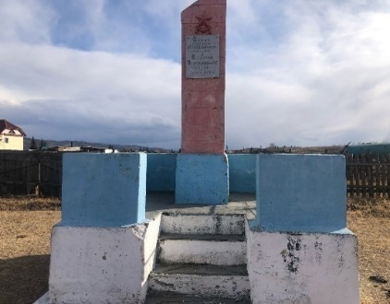
18 | Могила кавалера орденов Славы трех степеней Сизикова Василия Савельевича. | 1962 | Читинский район, с. Новотроицкое, кладбище | с/п "Новотроицкое" | https://xn--80ajknckhoje6l.xn--h1aaridg8g.xn--p1ai/objects/map?object_id=66962 | 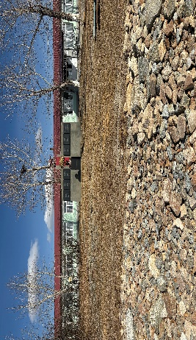
19 | Памятник воинам-односельчанам, погибшим в Великой Отечественной войне 1941-1945 гг., | 1975 | Читинский район, с. Новотроицкое, ул. Майская, 3 | с/п "Новотроицкое" | https://xn--80ajknckhoje6l.xn--h1aaridg8g.xn--p1ai/objects/map?object_id=22656 | 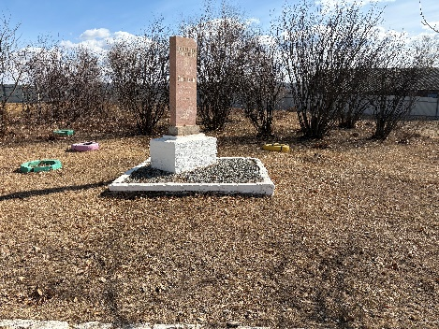
20 | Памятник в честь воинов-односельчан, погибших в Великой Отечественной войне 1941-1945 гг | 1967 | Читинский район, с. Угдан, ул. Центральная, 24а | МР "Читинский район" | https://xn--80ajknckhoje6l.xn--h1aaridg8g.xn--p1ai/objects/map?object_id=22584 | 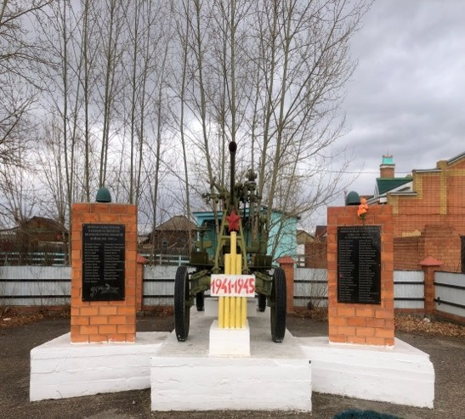
21 | Памятник в честь воинов-односельчан, погибших в Великой Отечественной войне 1941-1945 гг | 1980 | Читинский район, с. Шишкино, ул. Центральная, 48 б | МР "Читинский район" | https://xn--80ajknckhoje6l.xn--h1aaridg8g.xn--p1ai/objects/map?object_id=22697 | 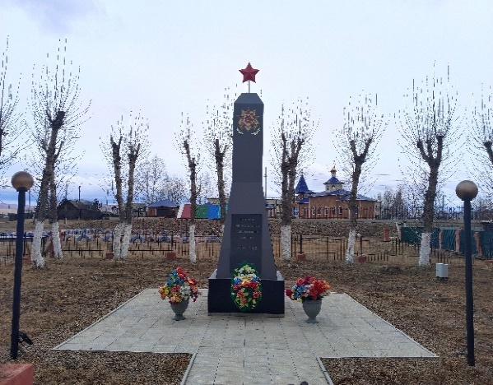
22 | Памятник неизвестному солдату |  | Читинский район, пгт. Яблоново, ул. Главная, 24, соор.2 | МР "Читинский район" | https://xn--80ajknckhoje6l.xn--h1aaridg8g.xn--p1ai/objects/map?object_id=22569 | 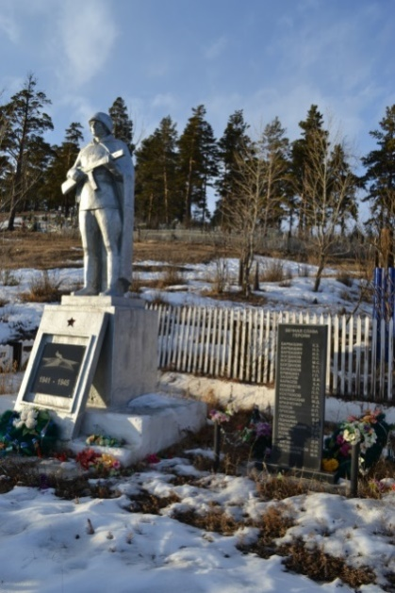
23 | Памятник «Родина-мать», посвященный ВОВ |  | Читинский район, с. Засопка, Центральный квартал, 16 б | МР "Читинский район" | https://xn--80ajknckhoje6l.xn--h1aaridg8g.xn--p1ai/objects/map?object_id=36606 | 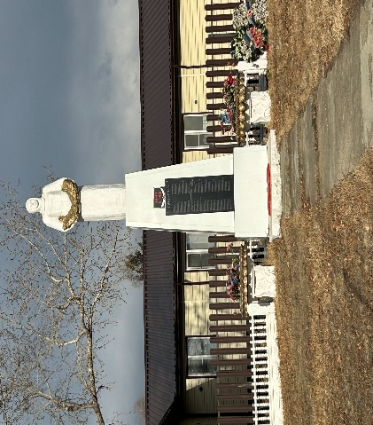
24 | Памятник скорбящей матери |  | Читинский район, с.Еремино, ул. Центральная, 40 а, сооружение 1 | МР "Читинский район" | https://xn--80ajknckhoje6l.xn--h1aaridg8g.xn--p1ai/objects/map?object_id=22668 | 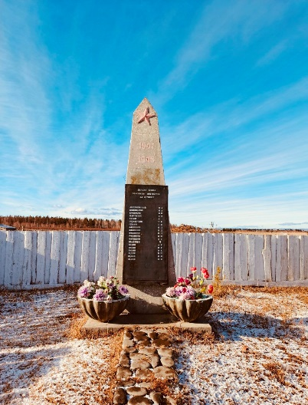
25 | Памятник погибшим воинам |  | Читинский район, с.Амодово, ул.Песчанная, соор. 2г | МР "Читинский район" | https://xn--80ajknckhoje6l.xn--h1aaridg8g.xn--p1ai/objects/map?object_id=22672 | 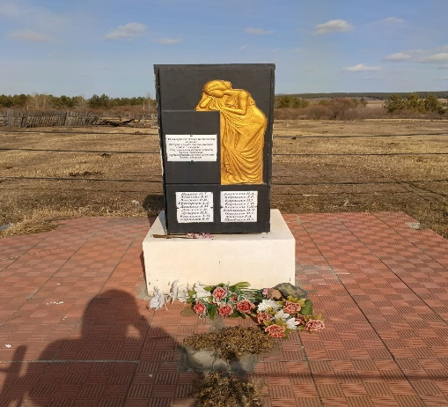
26 | Памятник ВОВ |  | Читинский район, с.Старая Кука, ул. Трактовая, 50 а | МР "Читинский район" | https://xn--80ajknckhoje6l.xn--h1aaridg8g.xn--p1ai/objects/map?object_id=22633 | 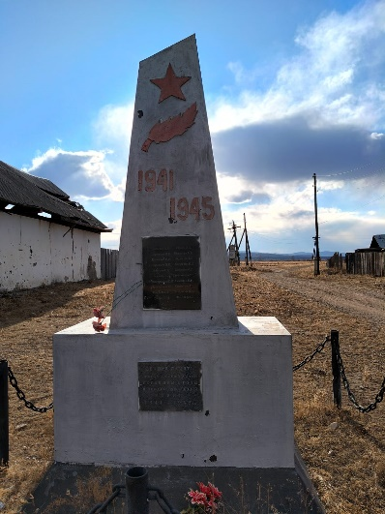
27 | Памятник |  | Читинский район, с. Сохондо, ул. Центральная, 53 б | МР "Читинский район" | https://xn--80ajknckhoje6l.xn--h1aaridg8g.xn--p1ai/objects/map?object_id=103972 | 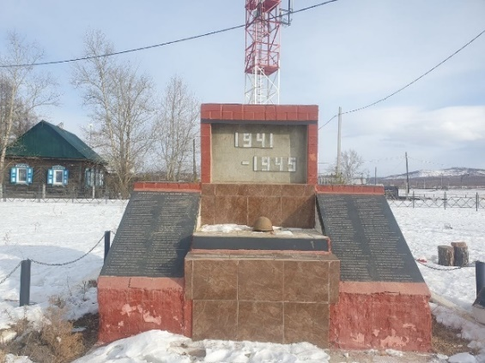
28 | Стелла памяти воинам землякам, павшим в годы ВОВ |  | Читинский район, с.Смоленка, ул.Советская, 33, соор.2 | МР "Читинский район" | https://xn--80ajknckhoje6l.xn--h1aaridg8g.xn--p1ai/objects/map?object_id=22676 | 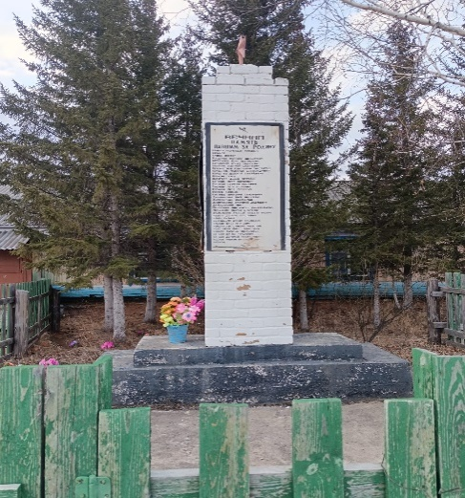
29 | мемориальный комплекс односельчанам, погибшим в годы ВОВ |  | Читинский район, с.Сивяково, ул.Советская, 34 а | МР "Читинский район" | https://xn--80ajknckhoje6l.xn--h1aaridg8g.xn--p1ai/objects/map?object_id=22665 | 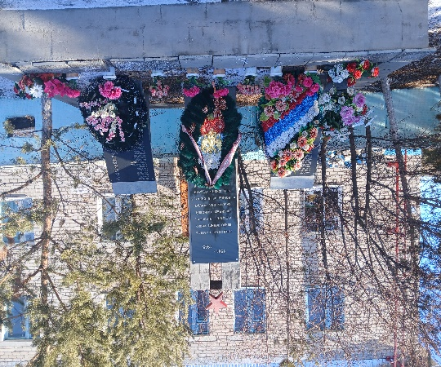
30 | Памятник павшим в годы ВОВ 1941-1945г.г. |  | Читинский район, с. Тасей, ул. Центральная, 14б | МР "Читинский район" | Даhttps://xn--80ajknckhoje6l.xn--h1aaridg8g.xn--p1ai/objects/map?object_id=19967 | 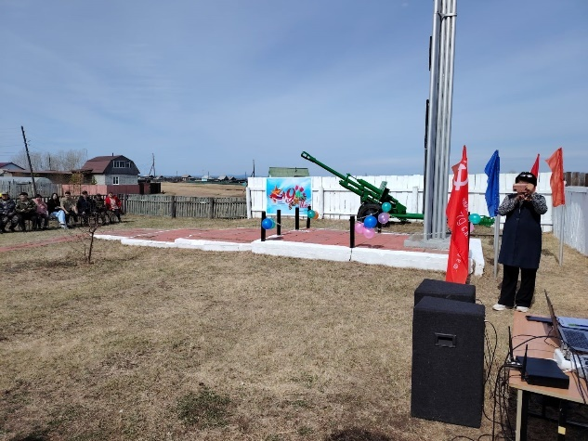
31 | Стелла "Вечная память землякам" |  | Читинский район, с Колочное 2-е, ул. Южная, дом 9 | МР "Читинский район" | https://xn--80ajknckhoje6l.xn--h1aaridg8g.xn--p1ai/objects/map?object_id=19967 | 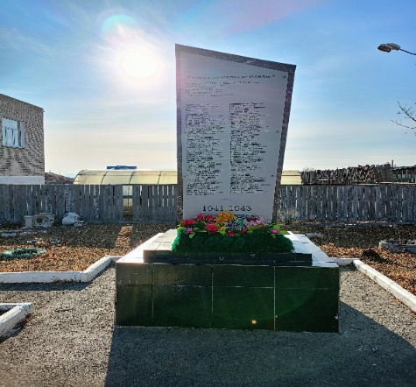
33 | Памятник погибшим воинам в ВОВ |  | Читинский район, с. Оленгуй, ул. Центральная, 25 | МР "Читинский район" | https://xn--80ajknckhoje6l.xn--h1aaridg8g.xn--p1ai/objects/map?object_id=22586 | 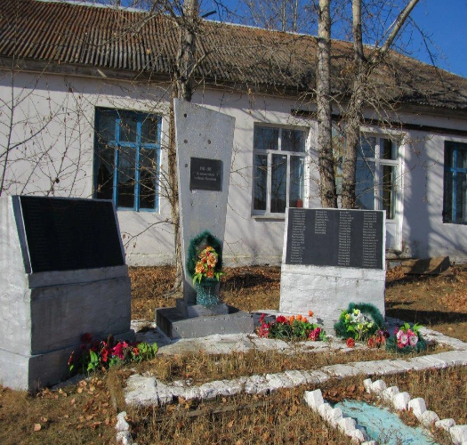
34 | Памятный знак погибшим в годы Великой Отечественной войны 1941-1945 гг. | 2005 | Читинский район, с. Подволок | МР "Читинский район" | https://xn--80ajknckhoje6l.xn--h1aaridg8g.xn--p1ai/objects/map?object_id=66962 | 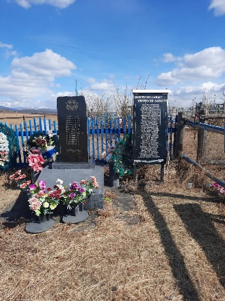
35 | Место захоронения участников ВОВ, проходившмх лечение в лазарете п. Дом Инвалидов |  | Читинский Район ,с.Жипковщина | МР "Читинский район" | https://xn--80ajknckhoje6l.xn--h1aaridg8g.xn--p1ai/objects/map?object_id=66962 | 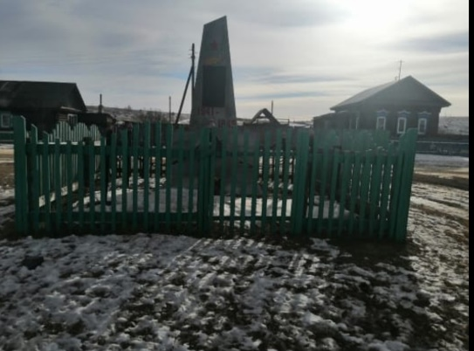
36 | Обелиск "Вечная память войнам-односельчанам, погибшим в годы Великой Отечественной войны 1941-1945 гг." |  | Читинский район, ст. Лесная, с. Таёжная | МР "Читинский район" | На модерации | 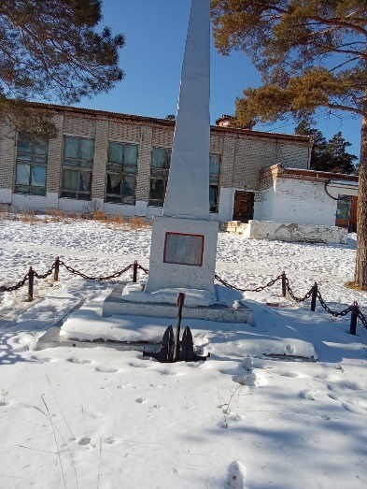
37 | Памятник "Памяти землякам" |  | Читинский район, с.Маккавеево, ул. Бутина 51а | МР "Читинский район" | https://xn--80ajknckhoje6l.xn--h1aaridg8g.xn--p1ai/objects/map?object_id=22609 | 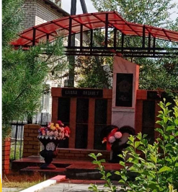
38 | Памятник в честь воинов-односельчан, погибших в Великой Отечественной войне1941-1945 гг. | 1980 | Читинский район, с. Бургень, ул. Школьная, 18 а. | МР "Читинский район" | https://xn--80ajknckhoje6l.xn--h1aaridg8g.xn--p1ai/objects/map?object_id=22703 | 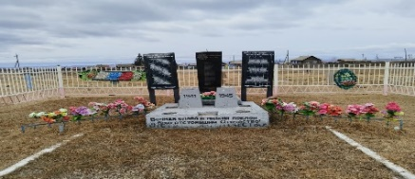
39 | Памятник в честь воинов-односельчан, погибших в Великой Отечественной войне1941-1945 гг. | 1980 | Читинский район, с. Авдей, ул. Весенняя 8 а | МР "Читинский район" | https://xn--80ajknckhoje6l.xn--h1aaridg8g.xn--p1ai/objects/map?object_id=22701
40 | Стелла "Вечная память героям односельчанам,погибшим в боях за Родину" |  | Читинский район,Колочное-2,Школьная 14 | МР "Читинский район" | https://xn--80ajknckhoje6l.xn--h1aaridg8g.xn--p1ai/objects/map?object_id=22586 | 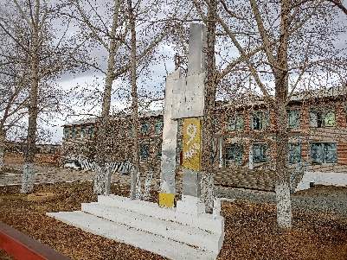
41 |  |  | Читинский район,Новая-Кука, мкр.ЗПФ 66 | МР " Читинский район" | https://xn--80ajknckhoje6l.xn--h1aaridg8g.xn--p1ai/objects/map?object_id=22641 | 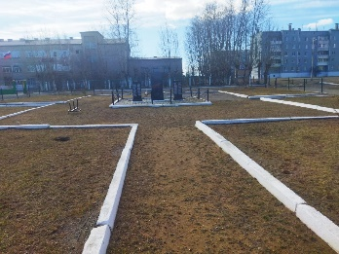
45
46
47

